Tabelle1
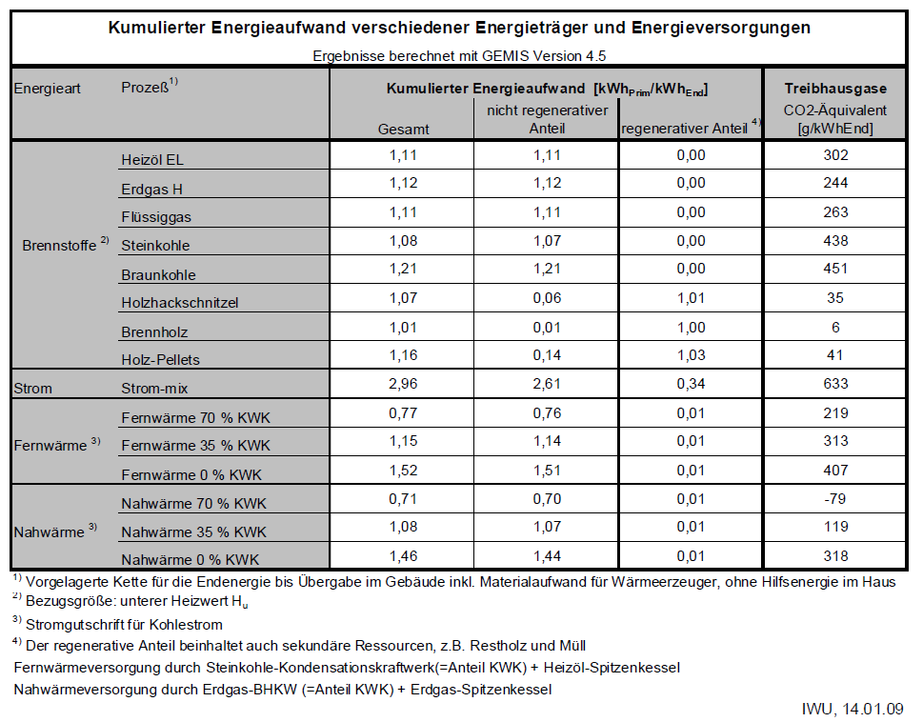
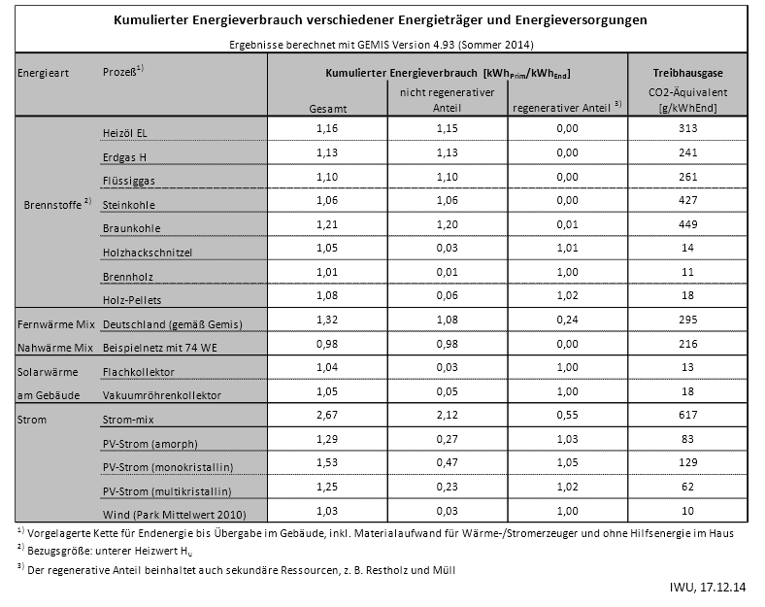
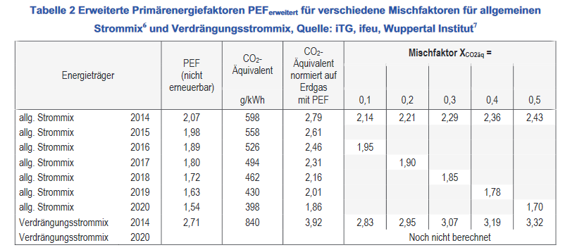
Prozess | CO2 (2010) in g/kWhEnd | CO2 (2014) in g/kWhEnd
Heizöl / Oil | 302 | 313
Erdgas / Natural gas | 244 | 241
Flüssiggas / LNG | 263 | 261
Steinkohle / Hard coal | 438 | 427
Braunkohle / Soft Coal | 451 | 449
Holzhackschnitzel / Woodchip | 35 | 14
Brennholz / Wood | 6 | 11
Holz-Pellets / Wood pellets | 41 | 18
Strom-mix / Electricity mix | 633 | 617
PV (multi) | 62 | 62
Verdrängungsstrom / feed-in | 840 | 840

